상품제안서
40절노트[FN2고급형] | 상품코드: S04082

 |  |  |  |  |  |  | 02-713-8555 | www.synergygift.co.kr
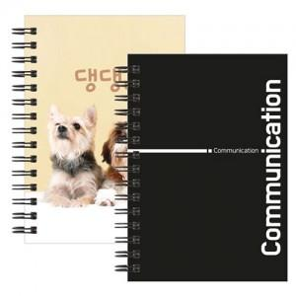

【상세/제작정보】 | <p><span style="font-size: 14pt;">※ 표지 풀칼라인쇄 + 내지 먹1도인쇄</span></p><p><span style="font-size: 14pt;">※ 내지 추가 별도 문의 바랍니다.</span></p><p><span style="font-size: 14pt;">&nbsp;</span></p><p><span style="font-size: 14pt;">※ 기본수량 미만 발주 진행시 별도 문의 바랍니다.</span></p><p><span style="font-size: 14pt;">※ 운임비 별도 발생 됩니다.</span></p>

【인쇄/포장옵션】 | 표지 칼라+내지 먹1도 / OPP(비닐)

【공급단가】 | 수량 | 300~ | 1,000~ | 3,000~ | 10,000~ | 20,000~
*VAT별도 | 단가 | 2,080원 | 1,240원 | 1,080원 | 925원 | 910원

【상품 URL】 | https://www.synergygift.co.kr:443/src/goods_detail.php?gdno=5364

